Hlavní


 | Megrendelési űrlap alu asztalokra




 |  | Bevezetés | Megrendelés

Az árak érvényesek 2022.1.1 -től/22.2 - es változat

50x50
 |  | 50 x 50 mm |  |  |  | Főoldal

 |  |  |  |  |  | Vissza a profilválasztáshoz

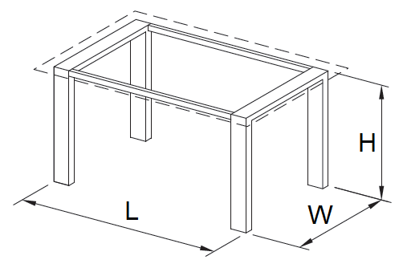

A - alkalmas fa munkalaphoz | B - alkalmas üveg munkalaphoz |  | C - besülyeztett munkalap

Árengedmény

Hosszúság (L)

Szélesség (W)

Magasság (H)

Felület

Csúszka típus

Láb csatlakozásának típusa

Darab szám

 |  | Árkalkuláció
 |  |  |  | ÁFA nélkül | ÁFA-val
 |  | Teljes alapár |  | 0 Kč | 0 Kč
 |  | Teljes árengedmény után |  | 0 Kč | 0 Kč

 |  |  |  |  |  | Összegzés

